Sheet1
前ページへ

手持ちのアイテムを交換して 目標のアイテムを手にいれよう

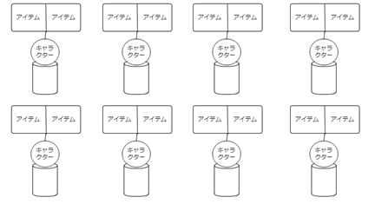
目標の アイテム
 | 右がくれるアイテム、左がこっちが渡すアイテム

 | くれるアイテムと渡すアイテムの間には矢印を入れる予定

リセット
ヒント
手持ちのアイテム

